2.Pivot VC
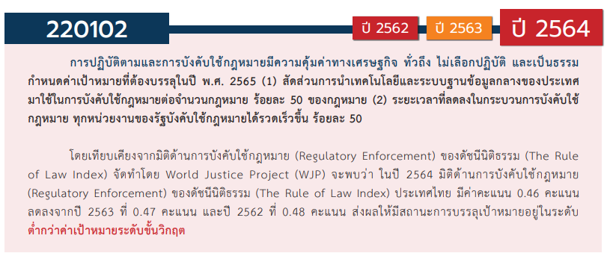
องค์ประกอบ/ปัจจัย | ปีงบประมาณ
 | 2560 | 2561 | 2562 | 2563 | 2564 | 2565 | รวมจำนวนโครงการทั้งหมด
220102V01 | 1 | 2 | 7 | 1 | 2 | 5 | 18
220102F0101
220102F0102 | 1 |  | 7 | 1 | 2 | 4 | 15
220102F0103 |  | 2 |  |  |  | 1 | 3
220102V02 |  | 1 | 1 | 3 | 2 |  | 7
220102F0201 |  |  | 1 | 2 |  |  | 3
220102F0202
220102F0203
220102F0204 |  | 1 |  | 1 | 2 |  | 4
220102V03 |  |  | 1 | 2 | 14 | 15 | 32
220102F0301 |  |  | 1 |  | 9 | 12 | 22
220102F0302 |  |  |  |  |  | 2 | 2
220102F0303 |  |  |  | 2 | 5 | 1 | 8
220102V04 |  |  | 4 | 2 | 3 | 2 | 11
220102F0401 |  |  | 1 | 1 | 3 | 2 | 7
220102F0402 |  |  |  | 1 |  |  | 1
220102F0403 |  |  | 3 |  |  |  | 3
รวมจำนวนโครงการทั้งหมด | 1 | 3 | 13 | 8 | 21 | 22 | 68
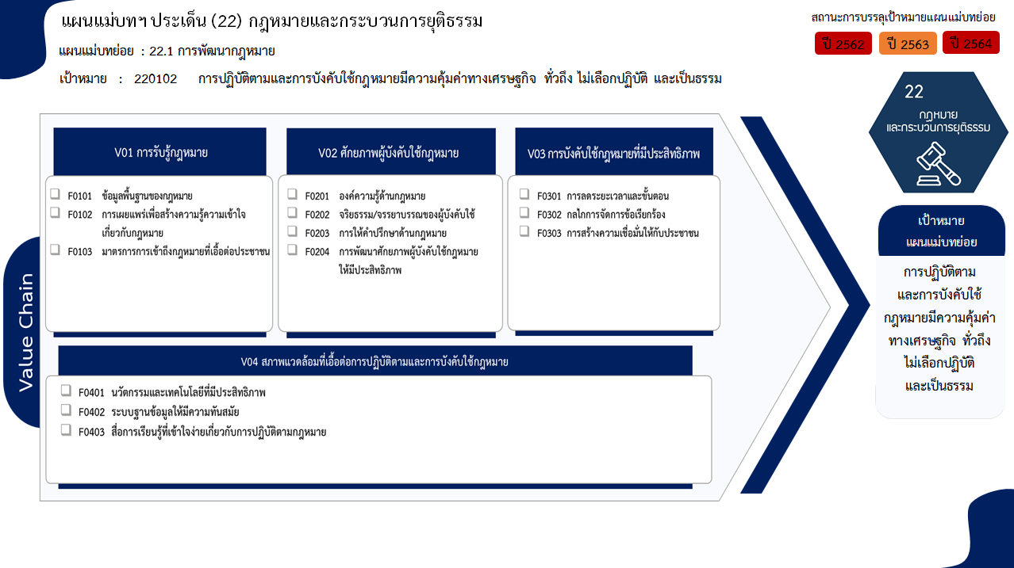

0 โครงการ
3 โครงการ
22 โครงการ
0 โครงการ
2 โครงการ
15 โครงการ
0 โครงการ
8 โครงการ
3 โครงการ
4 โครงการ

รวม 18 โครงการ
รวม 7 โครงการ
รวม 32 โครงการ

7 โครงการ
1 โครงการ
3 โครงการ

รวม 11 โครงการ

รวมทั้งสิ้น 68 โครงการ

4.รวม
โครงการภายใต้เป้าหมายแผนแม่บทย่อย: 220102 การปฏิบัติตามและการบังคับใช้กฎหมายมีความคุ้มค่าทางเศรษฐกิจ ทั่วถึง ไม่เลือกปฏิบัติ และเป็นธรรม
กรุณา Log in เข้าระบบ eMENSCR ก่อนดำเนินการ Click ที่ link โครงการนั้น ๆ
หมายเหตุ : หากไม่ Login จะไม่สามารถดูรายละเอียดโครงการได้
โครงการที่ปรากฎเป็นโครงการที่ผ่านการอนุมัติจากผู้บริหาร (M7) ของหน่วยงานเท่านั้น (ข้อมูล ณ เดือนมีนาคม 2565)

ชื่อโครงการ / การดำเนินงาน | ปีงบประมาณ | วันที่เริ่มต้นโครงการ | วันที่สิ้นสุดโครงการ | หน่วยงานระดับกองหรือเทียบเท่า | หน่วยงานระดับกรมหรือเทียบเท่า | หน่วยงานระดับกระทรวงหรือเทียบเท่า | ประเภทโครงการ | องค์ประกอบ | ปัจจัย
การจัดทำร่างพระราชบัญญัติการบริหารจัดการระบบตั๋วร่วม พ.ศ. .... | 2560 | ตุลาคม 2559 | ธันวาคม 2563 | สํานักงานโครงการบริหารจัดการระบบตั๋วร่วม | สำนักงานนโยบายและแผนการขนส่งและจราจร | กระทรวงคมนาคม |  | 220102V01 | 220102F0102
ให้ประชาชนได้ใช้เสรีภาพแสดงความคิดเห็นเกี่ยวกับการจัดทำและเสนอกฎหมายโดยกระทรวงกลาโหม | 2561 | กันยายน 2561 | ธันวาคม 2564 | กรมพระธรรมนูญ | สำนักงานปลัดกระทรวงกลาโหม | กระทรวงกลาโหม |  | 220102V01 | 220102F0103
โครงการก่อสร้างอาคารคัดแยกแม่และเด็ก ตม.จว.ตาก ต.ท่าสายลวด อ.แม่สอด จ.ตาก | 2561 | กรกฎาคม 2561 | กันยายน 2562 | กองยุทธศาสตร์ สำนักงานยุทธศาสตร์ตำรวจ | สำนักงานตำรวจแห่งชาติ | หน่วยงานขึ้นตรงนายกรัฐมนตรี |  | 220102V01 | 220102F0103
โครงการจัดตั้งแผนกคดีพาณิชย์ในศาลแพ่ง | 2561 | เมษายน 2561 | กันยายน 2563 | สำนักงานศาลยุติธรรม | สำนักงานศาลยุติธรรม | ศาล |  | 220102V02 | 220102F0204
การจัดทำคำอธิบายประกอบร่างกฎหมาย | 2562 | ตุลาคม 2561 | ธันวาคม 2565 | กรมพระธรรมนูญ | สำนักงานปลัดกระทรวงกลาโหม | กระทรวงกลาโหม |  | 220102V01 | 220102F0102
การจัดทำคำอธิบายกฎหมายที่มีผลบังคับใช้แล้ว | 2562 | ตุลาคม 2561 | กันยายน 2562 | กองกฎหมาย | สำนักงานปลัดกระทรวงดิจิทัลเพื่อเศรษฐกิจและสังคม | กระทรวงดิจิทัลเพื่อเศรษฐกิจและสังคม |  | 220102V01 | 220102F0102
พัฒนากฎหมายและเสริมสร้างประสิทธิภาพการบังคับใช้กฎหมายอย่างมีส่วนร่วม | 2562 | ตุลาคม 2561 | กันยายน 2562 | กองกฎหมาย | สำนักงานปลัดกระทรวงฯ | กระทรวงการพัฒนาสังคมและความมั่นคงของมนุษย์ |  | 220102V01 | 220102F0102
อบรมสัมมนาความรู้ด้านกฎหมายสำหรับประชาชนทั่วไปและบุคลากรในท้องถิ่น | 2562 | ตุลาคม 2561 | กันยายน 2562 | คณะมนุษยศาสตร์และสังคมศาสตร์ | มหาวิทยาลัยราชภัฏกำแพงเพชร | กระทรวงการอุดมศึกษา วิทยาศาสตร์ วิจัยและนวัตกรรม |  | 220102V01 | 220102F0102
จัดทำประมวลกฎหมายสำคัญ เพื่อเป็นตัวอย่างในการดำเนินการจัดทำประมวลกฎหมาย | 2562 | ตุลาคม 2561 | ธันวาคม 2563 | สำนักงานเลขาธิการ | สำนักงานคณะกรรมการกฤษฎีกา | สำนักนายกรัฐมนตรี | โครงการภายใต้กิจกรรม Big Rock | 220102V02 | 220102F0201
กำหนดหลักเกณฑ์การจัดทำคำอธิบายกฎหมายในความรับผิดชอบของแต่ละหน่วยงาน | 2562 | มกราคม 2562 | ธันวาคม 2562 | สำนักงานเลขาธิการ | สำนักงานคณะกรรมการกฤษฎีกา | สำนักนายกรัฐมนตรี |  | 220102V03 | 220102F0301
เร่งรัดการจัดทำคำแปลกฎหมาย | 2562 | ตุลาคม 2561 | ธันวาคม 2562 | สำนักงานเลขาธิการ | สำนักงานคณะกรรมการกฤษฎีกา | สำนักนายกรัฐมนตรี |  | 220102V01 | 220102F0102
ประชาสัมพันธ์เชิงรุกห้ามขายสินค้าผิดกฎหมายผ่านสื่อออนไลน์ | 2562 | ตุลาคม 2561 | กันยายน 2562 | สำนักงานเลขานุการกรม | กรมสรรพสามิต | กระทรวงการคลัง |  | 220102V01 | 220102F0102
โครงการพัฒนาระบบบริหารจัดการคดี (Case Management System) | 2562 | ตุลาคม 2561 | ธันวาคม 2562 |  | สำนักงานศาลรัฐธรรมนูญ | ศาล |  | 220102V04 | 220102F0401
โครงการผลิตสื่อประชาสัมพันธ์ประเภทสปอตและสกู๊ปรายการ เพื่อเผยแพร่หน้าที่และอำนาจของศาลรัฐธรรมนูญ ความรู้เกี่ยวกับกฎหมายรัฐธรรมนูญ และสิทธิของประชาชนภายใต้รัฐธรรมนูญผ่านสื่อโทรทัศน์ | 2562 | พฤศจิกายน 2561 | กันยายน 2562 |  | สำนักงานศาลรัฐธรรมนูญ | ศาล |  | 220102V04 | 220102F0403
การจัดทำวีดิทัศน์ฉบับย่อเผยแพร่หน้าที่และอำนาจของของศาลรัฐธรรมนูญและภารกิจของศาลรัฐธรรมนูญ | 2562 | กุมภาพันธ์ 2562 | เมษายน 2562 |  | สำนักงานศาลรัฐธรรมนูญ | ศาล |  | 220102V04 | 220102F0403
การจัดทำบทความเผยแพร่ประชาสัมพันธ์ศาลรัฐธรรมนูญเนื่องในวาระครบรอบ 21 ปี ศาลรัฐธรรมนูญ | 2562 | มีนาคม 2562 | เมษายน 2562 |  | สำนักงานศาลรัฐธรรมนูญ | ศาล |  | 220102V01 | 220102F0102
โครงการผลิตสื่อประชาสัมพันธ์ประเภทสปอตและสารคดี เพื่อเผยแพร่หน้าที่และอำนาจของ ศาลรัฐธรรมนูญ กฎหมายรัฐธรรมนูญ สิทธิและเสรีภาพของประชาชนภายใต้รัฐธรรมนูญ ผ่านสื่อวิทยุกระจายเสียง | 2562 | ธันวาคม 2561 | มิถุนายน 2562 |  | สำนักงานศาลรัฐธรรมนูญ | ศาล |  | 220102V04 | 220102F0403
การปรับปรุงแก้ไขพระราชบัญญัติส่งเสริมการพัฒนาฝีมือแรงงาน พ.ศ. 2545 | 2563 | ตุลาคม 2562 | กันยายน 2563 | กลุ่มกฎหมาย | กรมพัฒนาฝีมือแรงงาน | กระทรวงแรงงาน |  | 220102V03 | 220102F0303
โครงการจัดทำแผนพัฒนาปรับปรุงกระบวนงานของกลุ่มกฎหมายอาหารและยา แผนระยะยาว 3 ปี ตั้งแต่ปี พ.ศ. 2564 - 2566 (ประจำปีงบประมาณ พ.ศ. 2563) | 2563 | ตุลาคม 2562 | สิงหาคม 2563 | กลุ่มกฎหมายอาหารและยา | สำนักงานคณะกรรมการอาหารและยา | กระทรวงสาธารณสุข |  | 220102V02 | 220102F0204
โครงการข่าวกรองที่สามารถพัฒนาเป็นสำนวนการสืบสวนหรือคดีพิเศษ (ศ.สรข.) | 2563 | ตุลาคม 2562 | กันยายน 2563 | กองปฏิบัติการพิเศษ | กรมสอบสวนคดีพิเศษ | กระทรวงยุติธรรม |  | 220102V04 | 220102F0402
โครงการขับเคลื่อนสถาบันพัฒนาการสืบสวนสอบสวนคดีพิเศษ (การดำเนินการตามแผนปฏิบัติการการพัฒนาสถาบันพัฒนาการสืบสวนสอบสวนคดีพิเศษ ประจำปีงบประมาณ พ.ศ. 2563) | 2563 | เมษายน 2563 | กันยายน 2563 | กองพัฒนาและสนับสนุนคดีพิเศษ | กรมสอบสวนคดีพิเศษ | กระทรวงยุติธรรม |  | 220102V02 | 220102F0201
การพัฒนามาตรการคุ้มครองพลเมืองจากการสอดส่องการสื่อสารโดยรัฐ | 2563 | เมษายน 2563 | มีนาคม 2564 | คณะนิติศาสตร์ | มหาวิทยาลัยเชียงใหม่ | กระทรวงการอุดมศึกษา วิทยาศาสตร์ วิจัยและนวัตกรรม |  | 220102V03 | 220102F0303
โครงการเชื่อมโยงการนำระบบตรวจสอบตู้คอนเทนเนอร์สินค้าด้วยเครื่อง X-ray/CCTV มาใช้ในการตรวจปล่อย | 2563 | ตุลาคม 2562 | กันยายน 2566 | ศูนย์ประมวลข้อมูลการข่าวทางศุลกากร (ศปข.) | กรมศุลกากร | กระทรวงการคลัง |  | 220102V04 | 220102F0401
โครงการสัมมนารับฟังความคิดเห็นและการมีส่วนร่วมของประชาชนและบุคลากรหน่วยงานของรัฐที่เกี่ยวข้อง ในการแก้ไขเพิ่มเติมประมวลกฏหมายวิธีพิจารณาความอาญา | 2563 | ตุลาคม 2562 | ตุลาคม 2563 | สำนักงานนโยบาย ยุทธศาสตร์ และงบประมาณ | สำนักงานอัยการสูงสุด | องค์กรอิสระ |  | 220102V01 | 220102F0102
โครงการอบรมหลักสูตรการดำเนินการทางวินัยร้ายแรง (ตามหลักสูตร ก.ค.ศ.)และกฎหมายปกครองที่เกี่ยวข้องกับการดำเนินการทางวินัย | 2563 | ตุลาคม 2562 | กันยายน 2563 | สำนักบริหารงานการศึกษาพิเศษ | สำนักงานคณะกรรมการการศึกษาขั้นพื้นฐาน | กระทรวงศึกษาธิการ |  | 220102V02 | 220102F0201
แผนขับเคลื่อนกิจกรรมปฏิรูปที่จะส่งผลให้เกิดการเปลี่ยนแปลงต่อประชาชนอย่างมีนัยสำคัญ (Big Rock) กิจกรรมปฏิรูปประเทศที่ 3 ตามแผนการปฏิรูปประเทศด้านกฎหมาย | 2564 | มกราคม 2564 | ธันวาคม 2565 | กลุ่มขับเคลื่อนการปฏิรูปประเทศ ยุทธศาสตร์ชาติ และการสร้างความสามัคคีปรองดองกระทรวงยุติธรรม | สำนักงานปลัดกระทรวงยุติธรรม | กระทรวงยุติธรรม |  | 220102V03 | 220102F0303
การปรับปรุงแก้ไขเพิ่มเติมพระราชบัญญัติการสอบสวนคดีพิเศษหรืออนุบัญญัติที่เกี่่ยวข้อง | 2564 | มกราคม 2564 | กันยายน 2564 | กองกฎหมาย | กรมสอบสวนคดีพิเศษ | กระทรวงยุติธรรม |  | 220102V03 | 220102F0301
โครงการการพัฒนาระบบเทคโนโลยีและสารสนเทศเพื่อการสืบสวนสอบสวนคดีพิเศษ | 2564 | ตุลาคม 2563 | กันยายน 2564 | กองเทคโนโลยีและศูนย์ข้อมูลการตรวจสอบ | กรมสอบสวนคดีพิเศษ | กระทรวงยุติธรรม |  | 220102V04 | 220102F0401
โครงการพัฒนาระบบบริหารคดีพิเศษด้วยเทคโนโลยีสารสนเทศ | 2564 | ตุลาคม 2563 | กันยายน 2564 | กองเทคโนโลยีและศูนย์ข้อมูลการตรวจสอบ | กรมสอบสวนคดีพิเศษ | กระทรวงยุติธรรม |  | 220102V04 | 220102F0401
โครงการบูรณาการความร่วมมือเครือข่ายด้านการป้องกันการเกิดอาชญากรรมคดีพิเศษ | 2564 | ตุลาคม 2563 | กันยายน 2564 | กองนโยบายและยุทธศาสตร์ | กรมสอบสวนคดีพิเศษ | กระทรวงยุติธรรม |  | 220102V01 | 220102F0102
การปราบปรามอาชญากรรมคดีพิเศษที่มีผลกระทบต่อความมั่นคง | 2564 | ตุลาคม 2563 | กันยายน 2564 | กองนโยบายและยุทธศาสตร์ | กรมสอบสวนคดีพิเศษ | กระทรวงยุติธรรม |  | 220102V03 | 220102F0301
โครงการพัฒนามาตรฐานการสืบสวนสอบสวนคดีพิเศษสู่มาตรฐานสากล | 2564 | ตุลาคม 2563 | กันยายน 2564 | กองปฏิบัติการพิเศษ | กรมสอบสวนคดีพิเศษ | กระทรวงยุติธรรม |  | 220102V03 | 220102F0301
โครงการพัฒนาศักยภาพ/ทักษะ/ความเชี่ยวชาญของผู้บังคับใช้กฎหมายให้มีประสิทธิภาพ | 2564 | ตุลาคม 2563 | กันยายน 2564 | กองพัฒนาและสนับสนุนคดีพิเศษ | กรมสอบสวนคดีพิเศษ | กระทรวงยุติธรรม |  | 220102V02 | 220102F0204
โครงการจัดหาหรือพัฒนาเครื่องมือเทคโนโลยีอุปกรณ์พิเศษเพื่อสนับสนุนการสืบสวนและสอบสวนคดีพิเศษ | 2564 | ตุลาคม 2563 | มิถุนายน 2564 | กองพัฒนาและสนับสนุนคดีพิเศษ | กรมสอบสวนคดีพิเศษ | กระทรวงยุติธรรม |  | 220102V04 | 220102F0401
โครงการขับเคลื่อนสถาบันพัฒนาการสืบสวนสอบสวนคดีพิเศษ | 2564 | ตุลาคม 2563 | กันยายน 2564 | กองพัฒนาและสนับสนุนคดีพิเศษ | กรมสอบสวนคดีพิเศษ | กระทรวงยุติธรรม |  | 220102V02 | 220102F0204
โครงการรูปแบบองค์กรของหน่วยงานกำกับดูแลตลาดทุน | 2564 | มกราคม 2564 | กันยายน 2564 | ฝ่ายกฎหมาย 3 | สำนักงานคณะกรรมการกำกับหลักทรัพย์และตลาดหลักทรัพย์ | กระทรวงการคลัง |  | 220102V03 | 220102F0303
โครงการเพิ่มประสิทธิภาพและประสิทธิผลของการใช้บังคับกฎหมายและกลไกการกำกับดูแลผู้สอบบัญชีและสำนักงานสอบบัญชีในตลาดทุน | 2564 | มกราคม 2564 | กันยายน 2564 | ฝ่ายกำกับการสอบบัญชี | สำนักงานคณะกรรมการกำกับหลักทรัพย์และตลาดหลักทรัพย์ | กระทรวงการคลัง |  | 220102V03 | 220102F0303
...

